Câu 2
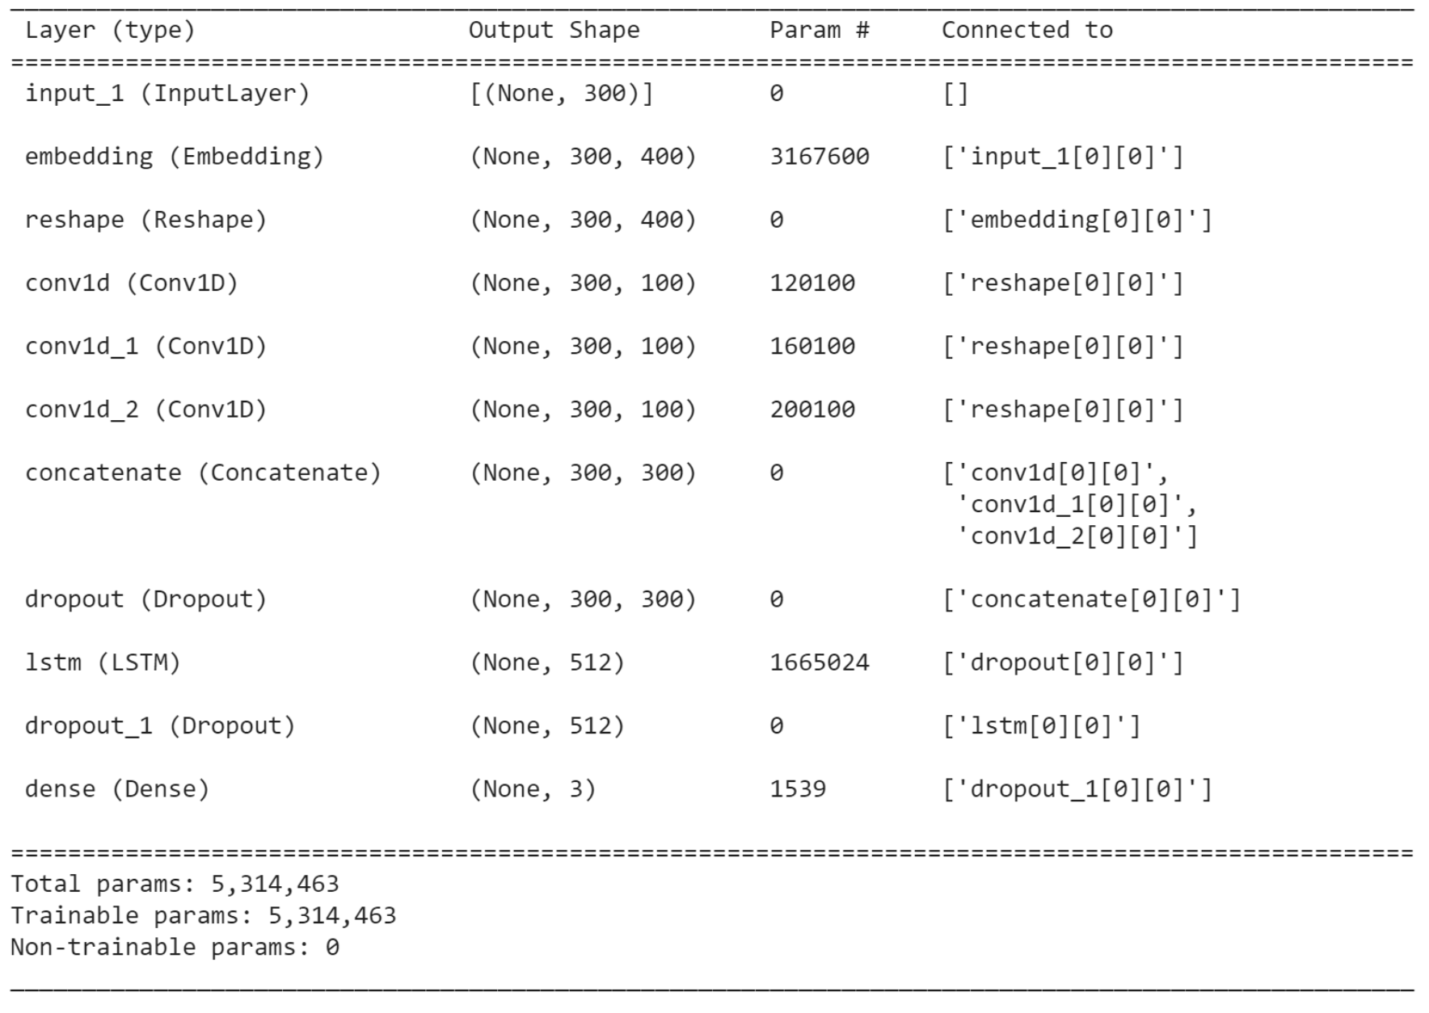

Kiến trúc mô hình kết hợp CNN & LSTM theo kiểu tuần tự

Giải thích ý nghĩa các con số của các parameters của từng tầng:

Tầng embedding: với 7919 từ có trong vocab, số chiều vector embedding của mỗi từ là 400, nên số lượng tham số là: vocab_size * embedding_dim = 7919 * 400 = 3167600
Tầng CNN: với 100 filter, mỗi filter có length = 3, chiều rộng bằng số chiều của vector embedding = 400: num_filters * (filter_height * filter_width + bias) = 100*(3*400 + 1) = 120100
Tầng CNN: với 100 filter, mỗi filter có length = 4, chiều rộng bằng số chiều của vector embedding = 400: num_filters * (filter_height * filter_width + bias) = 100*(4*400 + 1) = 160100
Tầng CNN: với 100 filter, mỗi filter có length = 5, chiều rộng bằng số chiều của vector embedding = 400: num_filters * (filter_height * filter_width + bias) = 100*(5*400 + 1) = 200100
Tầng LSTM: với số chiều của 1 vector đặc trưng input vào CNN là 300 và số chiều vector hidden là 512: 4*(input_dim * hidden_dim + hidden_dim * hidden_dim + bias * hidden_dim) = 4 * (300*512 + 512*512 + 1*512) = 1665024
Tầng Fully-connected: dùng để phân loại với input là vector đặc trưng có 512 chiều và đầu ra 3 layer: num_classes * (input_dim + bias) = 3 * (512+1) = 1539

